상품제안서
3세대 아이콘 펜꽂이 15W 고속무선충전거치대 | 상품코드: S26029

 |  |  |  |  |  |  | 02-713-8555 | www.synergygift.co.kr
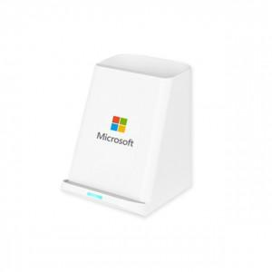 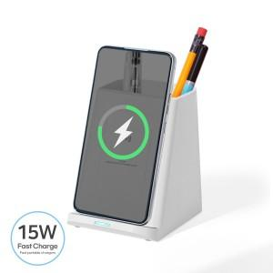

【상세/제작정보】

【인쇄/포장옵션】 | 풀칼라 / 시판박스

【공급단가】 | 수량 | 50~ | 100~ | 500~ | 1,000~ | 3,000~
*VAT별도 | 단가 | 9,050원 | 8,850원 | 8,300원 | 8,150원 | 8,000원

【상품 URL】 | https://www.synergygift.co.kr:443/src/goods_detail.php?gdno=26029

